Dashboard
Project Name | Thiết kế và phát triển hệ thống điều phối cứu hộ thông minh trong thiên tai
Module Code | Xem Dashboard Tổng Quan
 | Hoàn thành | Lỗi | Chưa kiểm tra | Bị chăn | Tổng số trường hợp thử nghiệm
Round 1 | 0 | 0 | 0 | 0 | 25
Round 2 | 0 | 0 | 0 | 0 | 25
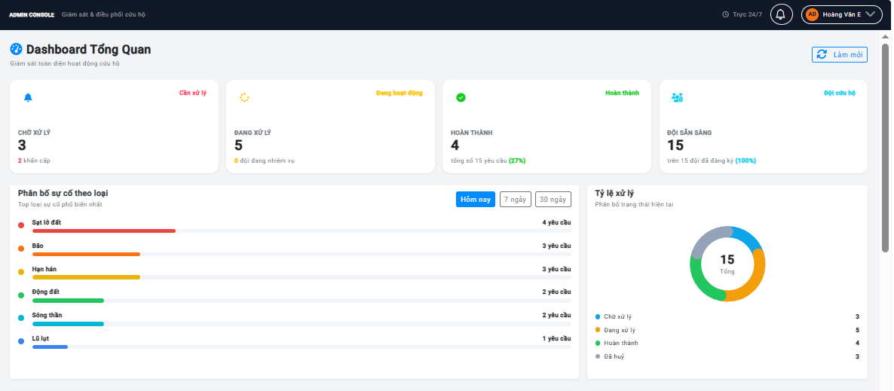
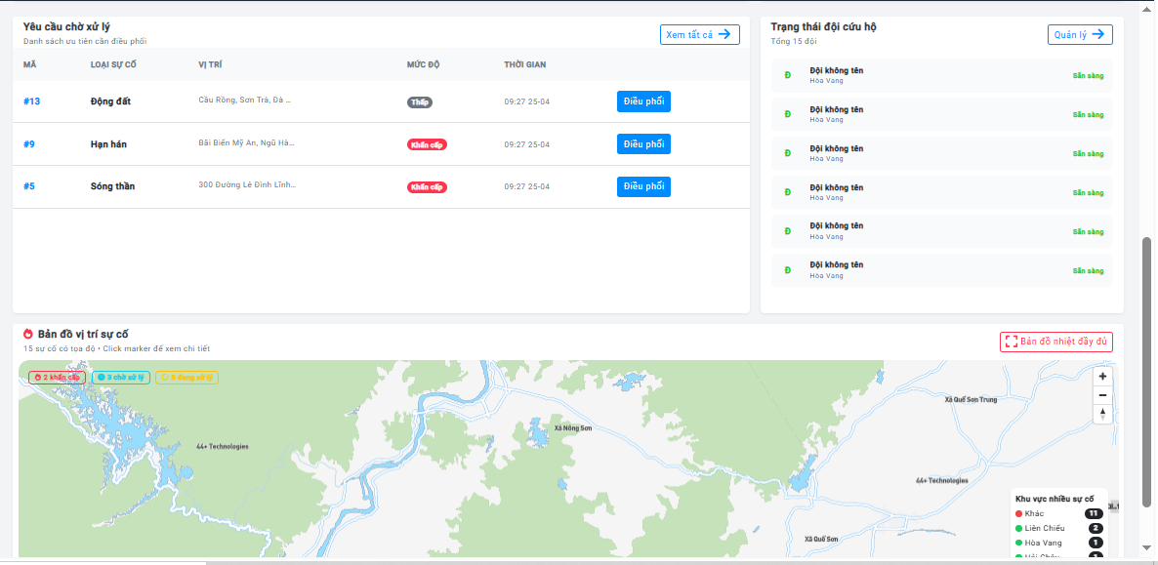

Test Case ID | Mô tả | Hành động | Điều kiện tiên quyết | Kết quả mong đợi | Kết quả thực tế | Kết quả |  |  | Kết quả |  |  | Chú thích
 |  |  |  |  |  | Vòng 1 |  |  | Vòng 2
 |  |  |  |  |  | Trạng thái | Ngày kiểm tra | Người kiểm tra | Trạng thái | Ngày kiểm tra | Người kiểm tra
GUI_SHOW Dashboard Admin
GUI-DB01 | [Header] Tiêu đề và nút Làm mới | Truy cập trang Dashboard | Đã đăng nhập Admin | - Tiêu đề: "Dashboard Tổng Quan", icon đồng hồ tốc độ - Phụ đề: "Giám sát toàn diện hoạt động cứu hộ" - Nút "Làm mới" góc phải, có thể click | - Tiêu đề: "Dashboard Tổng Quan", icon đồng hồ tốc độ - Phụ đề: "Giám sát toàn diện hoạt động cứu hộ" - Nút "Làm mới" góc phải, có thể click | Pass | 25/04/2026 | Trí
GUI-DB02 | [Loading] Spinner khi đang tải dữ liệu | Reload trang, quan sát trước khi dữ liệu về | Đã đăng nhập Admin | - Hiện vòng tròn quay + dòng chữ "Đang tải dữ liệu dashboard..." - Ẩn sau khi dữ liệu tải xong | - Hiện vòng tròn quay + dòng chữ "Đang tải dữ liệu dashboard..." - Ẩn sau khi dữ liệu tải xong | Pass | 25/04/2026 | Trí
GUI-DB03 | [Widget 1] Ô "Chờ xử lý" | Quan sát 4 ô thống kê trên cùng | Đã đăng nhập Admin, có dữ liệu | - Nhãn: "CHỜ XỬ LÝ" - Số lượng YC đang chờ hiển thị to, rõ - Dòng nhỏ bên dưới: số lượng YC khẩn cấp - Badge "Cần xử lý" màu đỏ nếu có YC chờ, "Tốt" màu xanh nếu không có | - Nhãn: "CHỜ XỬ LÝ" - Số lượng YC đang chờ hiển thị to, rõ - Dòng nhỏ bên dưới: số lượng YC khẩn cấp - Badge "Cần xử lý" màu đỏ nếu có YC chờ, "Tốt" màu xanh nếu không có | Pass | 25/04/2026 | Trí
GUI-DB04 | [Widget 2] Ô "Đang xử lý" | Quan sát 4 ô thống kê | Đã đăng nhập Admin | - Nhãn: "ĐANG XỬ LÝ" - Số lượng YC đang xử lý - Dòng nhỏ: số đội đang thực hiện nhiệm vụ - Badge "Đang hoạt động" màu vàng | - Nhãn: "ĐANG XỬ LÝ" - Số lượng YC đang xử lý - Dòng nhỏ: số đội đang thực hiện nhiệm vụ - Badge "Đang hoạt động" màu vàng | Pass | 25/04/2026 | Trí
GUI-DB05 | [Widget 3] Ô "Hoàn thành" và tỉ lệ % | Quan sát 4 ô thống kê | Đã đăng nhập Admin | - Nhãn: "HOÀN THÀNH" - Số YC đã hoàn thành - Dòng nhỏ: "tổng số X yêu cầu (Y%)" tỉ lệ hoàn thành - Badge màu xanh lá | - Nhãn: "HOÀN THÀNH" - Số YC đã hoàn thành - Dòng nhỏ: "tổng số X yêu cầu (Y%)" tỉ lệ hoàn thành - Badge màu xanh lá | Pass | 25/04/2026 | Trí
GUI-DB06 | [Widget 4] Ô "Đội sẵn sàng" | Quan sát 4 ô thống kê | Đã đăng nhập Admin | - Nhãn: "ĐỘI SẴN SÀNG" - Số đội đang sẵn sàng - Dòng nhỏ: "trên X đội đã đăng ký (Y%)" - Badge màu xanh dương | - Nhãn: "ĐỘI SẴN SÀNG" - Số đội đang sẵn sàng - Dòng nhỏ: "trên X đội đã đăng ký (Y%)" - Badge màu xanh dương | Pass | 25/04/2026 | Trí
GUI-DB07 | [Bộ lọc thời gian] Hôm nay / 7 ngày / 30 ngày | Quan sát bộ lọc trên biểu đồ phân bổ loại | Đã đăng nhập Admin | - 3 nút: "Hôm nay", "7 ngày", "30 ngày" - Nút đang chọn nổi bật (màu xanh đậm) - Mặc định chọn "Hôm nay" | - 3 nút: "Hôm nay", "7 ngày", "30 ngày" - Nút đang chọn nổi bật (màu xanh đậm) - Mặc định chọn "Hôm nay" | Pass | 25/04/2026 | Trí
GUI-DB08 | [Biểu đồ] Phân bổ sự cố theo loại | Quan sát phần "Phân bố sự cố theo loại" | Có YC trong hệ thống | - Tiêu đề: "Phân bố sự cố theo loại" - Mỗi loại sự cố có: chấm màu, tên, số lượng, thanh tiến trình - Nếu chưa có dữ liệu: hiện icon + "Chưa có dữ liệu sự cố" | - Tiêu đề: "Phân bố sự cố theo loại" - Mỗi loại sự cố có: chấm màu, tên, số lượng, thanh tiến trình - Nếu chưa có dữ liệu: hiện icon + "Chưa có dữ liệu sự cố" |  | 25/04/2026 | Trí
GUI-DB09 | [Biểu đồ tròn] Tỷ lệ xử lý | Quan sát phần "Tỷ lệ xử lý" | Đã đăng nhập Admin | - Biểu đồ tròn khuyết (donut) thể hiện 4 trạng thái - Giữa biểu đồ: tổng số YC + chữ "Tổng" - Chú thích: Chờ xử lý, Đang xử lý, Hoàn thành, Đã huỷ kèm số lượng | - Biểu đồ tròn khuyết (donut) thể hiện 4 trạng thái - Giữa biểu đồ: tổng số YC + chữ "Tổng" - Chú thích: Chờ xử lý, Đang xử lý, Hoàn thành, Đã huỷ kèm số lượng |  | 25/04/2026 | Trí
GUI-DB10 | [Bảng YC chờ] Danh sách tối đa 8 YC đang chờ | Quan sát bảng phía dưới bên trái | Có YC đang chờ xử lý | - Tiêu đề: "Yêu cầu chờ xử lý" - Link "Xem tất cả" bên phải - Cột: Mã, Loại sự cố, Vị trí, Mức độ, Thời gian, Nút - Mỗi dòng có nút "Điều phối" - Tối đa 8 dòng - Nếu trống: "Không có yêu cầu nào đang chờ" | - Tiêu đề: "Yêu cầu chờ xử lý" - Link "Xem tất cả" bên phải - Cột: Mã, Loại sự cố, Vị trí, Mức độ, Thời gian, Nút - Mỗi dòng có nút "Điều phối" - Tối đa 8 dòng - Nếu trống: "Không có yêu cầu nào đang chờ" |  | 25/04/2026 | Trí
GUI-DB11 | [Danh sách đội] Trạng thái tối đa 6 đội | Quan sát phần danh sách đội | Có đội trong hệ thống | - Tiêu đề: "Trạng thái đội cứu hộ" - Tối đa 6 đội hiển thị - Mỗi đội: chữ cái đầu, tên đội, khu vực, badge trạng thái - Trạng thái: Sẵn sàng (xanh), Đang bận (xám), Đang xử lý (vàng) - Nếu trống: "Chưa có thông tin đội cứu hộ" | - Tiêu đề: "Trạng thái đội cứu hộ" - Tối đa 6 đội hiển thị - Mỗi đội: chữ cái đầu, tên đội, khu vực, badge trạng thái - Trạng thái: Sẵn sàng (xanh), Đang bận (xám), Đang xử lý (vàng) - Nếu trống: "Chưa có thông tin đội cứu hộ" |  | 25/04/2026 | Trí
GUI-DB12 | [Bản đồ mini] Vị trí sự cố | Quan sát phần bản đồ cuối Dashboard | Đã đăng nhập Admin | - Tiêu đề: "Bản đồ vị trí sự cố" - Phụ đề: số sự cố có tọa độ - Link "Bản đồ nhiệt đầy đủ" - Góc trên bản đồ: badge số lượng khẩn cấp / chờ / đang xử lý - Góc dưới: bảng top 5 khu vực nhiều sự cố | - Tiêu đề: "Bản đồ vị trí sự cố" - Phụ đề: số sự cố có tọa độ - Link "Bản đồ nhiệt đầy đủ" - Góc trên bản đồ: badge số lượng khẩn cấp / chờ / đang xử lý - Góc dưới: bảng top 5 khu vực nhiều sự cố | Pass | 25/04/2026 | Trí
FUNCTION_SHOW Chức năng Dashboard
FUNC-DB01 | Số liệu 4 widget khớp với dữ liệu thực tế | 1. Vào Dashboard 2. Đối chiếu với số lượng YC thực tế trong hệ thống | Đã đăng nhập Admin, có dữ liệu | Số trong 4 ô widget đếm đúng số YC theo từng trạng thái trong CSDL | Số trong 4 ô widget đếm đúng số YC theo từng trạng thái trong CSDL | Pass | 25/04/2026 | Trí
FUNC-DB02 | Nút "Làm mới" tải lại toàn bộ dữ liệu | 1. Thêm dữ liệu mới vào hệ thống 2. Click "Làm mới" | Đã đăng nhập Admin | - Icon quay trong khi tải - Nút mờ không click được khi đang tải - Dữ liệu cập nhật sau khi tải xong | - Icon quay trong khi tải - Nút mờ không click được khi đang tải - Dữ liệu cập nhật sau khi tải xong | Pass | 25/04/2026 | Trí
FUNC-DB03 | Lọc "Hôm nay" chỉ hiển thị số liệu hôm nay | 1. Click nút "Hôm nay" 2. Quan sát biểu đồ phân bổ loại | Đã đăng nhập Admin | Biểu đồ chỉ tính các YC được gửi trong ngày hôm nay, YC ngày cũ không được đếm | Biểu đồ chỉ tính các YC được gửi trong ngày hôm nay, YC ngày cũ không được đếm | Pass | 25/04/2026 | Trí
FUNC-DB04 | Lọc "7 ngày" hiển thị số liệu 7 ngày gần nhất | 1. Click nút "7 ngày" | Đã đăng nhập Admin | Biểu đồ cập nhật tính YC trong vòng 7 ngày trở lại | Biểu đồ cập nhật tính YC trong vòng 7 ngày trở lại | Pass | 25/04/2026 | Trí
FUNC-DB05 | Lọc "30 ngày" hiển thị số liệu 30 ngày gần nhất | 1. Click nút "30 ngày" | Đã đăng nhập Admin | Biểu đồ cập nhật tính YC trong vòng 30 ngày trở lại | Biểu đồ cập nhật tính YC trong vòng 30 ngày trở lại | Pass | 25/04/2026 | Trí
FUNC-DB06 | Nút "Điều phối" trên bảng chuyển đúng sang trang phân công | 1. Click nút "Điều phối" trên một YC | Có YC đang chờ | Chuyển sang trang Điều Phối, YC tương ứng được chọn sẵn | Chuyển sang trang Điều Phối, YC tương ứng được chọn sẵn | Pass | 25/04/2026 | Trí
FUNC-DB07 | Link "Xem tất cả" mở trang Hàng Đợi | 1. Click "Xem tất cả" | Đã đăng nhập Admin | Chuyển sang trang Hàng Đợi Cứu Hộ | Chuyển sang trang Hàng Đợi Cứu Hộ | Pass | 25/04/2026 | Trí
FUNC-DB08 | Link "Quản lý" mở trang Quản Lý Đội | 1. Click "Quản lý" trong phần đội cứu hộ | Đã đăng nhập Admin | Chuyển sang trang Quản Lý Đội Cứu Hộ | Chuyển sang trang Quản Lý Đội Cứu Hộ | Pass | 25/04/2026 | Trí
FUNC-DB09 | Link "Bản đồ nhiệt đầy đủ" mở trang Heatmap | 1. Click "Bản đồ nhiệt đầy đủ" | Đã đăng nhập Admin | Chuyển sang trang Bản Đồ Nhiệt | Chuyển sang trang Bản Đồ Nhiệt | Pass | 25/04/2026 | Trí
FUNC-DB10 | Hiển thị đúng empty state khi chưa có dữ liệu | 1. Xem Dashboard khi CSDL chưa có YC nào | CSDL trống | - Biểu đồ loại: "Chưa có dữ liệu sự cố" - Bảng YC: "Không có yêu cầu nào đang chờ" - Danh sách đội: "Chưa có thông tin đội cứu hộ" | - Biểu đồ loại: "Chưa có dữ liệu sự cố" - Bảng YC: "Không có yêu cầu nào đang chờ" - Danh sách đội: "Chưa có thông tin đội cứu hộ" | Pass | 25/04/2026 | Trí
FUNC-DB11 | Bản đồ căn giữa theo tọa độ trung bình các sự cố | 1. Có YC với tọa độ GPS 2. Quan sát tâm bản đồ | Có YC có tọa độ | Bản đồ hiển thị trung tâm tại khu vực tập trung nhiều sự cố. Nếu không có tọa độ: hiển thị mặc định vùng Đà Nẵng | Bản đồ hiển thị trung tâm tại khu vực tập trung nhiều sự cố. Nếu không có tọa độ: hiển thị mặc định vùng Đà Nẵng | Pass | 25/04/2026 | Trí
FUNC-DB12 | Màu chấm khu vực theo số lượng sự cố | 1. Xem legend khu vực góc bản đồ | Có YC thuộc các quận | - Khu vực có từ 10 sự cố trở lên: chấm đỏ - Từ 5 đến 9 sự cố: chấm cam - Từ 3 đến 4 sự cố: chấm vàng - Dưới 3 sự cố: chấm xanh lá | - Khu vực có từ 10 sự cố trở lên: chấm đỏ - Từ 5 đến 9 sự cố: chấm cam - Từ 3 đến 4 sự cố: chấm vàng - Dưới 3 sự cố: chấm xanh lá | Pass | 25/04/2026 | Trí

Hàng Đợi Yêu Cầu
Project Name | Thiết kế và phát triển hệ thống điều phối cứu hộ thông minh trong thiên tai
Module Code | Xem Hàng Đợi Yêu Cầu Theo Mức Ưu Tiên
 | Hoàn thành | Lỗi | Chưa kiểm tra | Bị chăn | Tổng số trường hợp thử nghiệm
Round 1 | 0 | 0 | 0 | 0 | 17
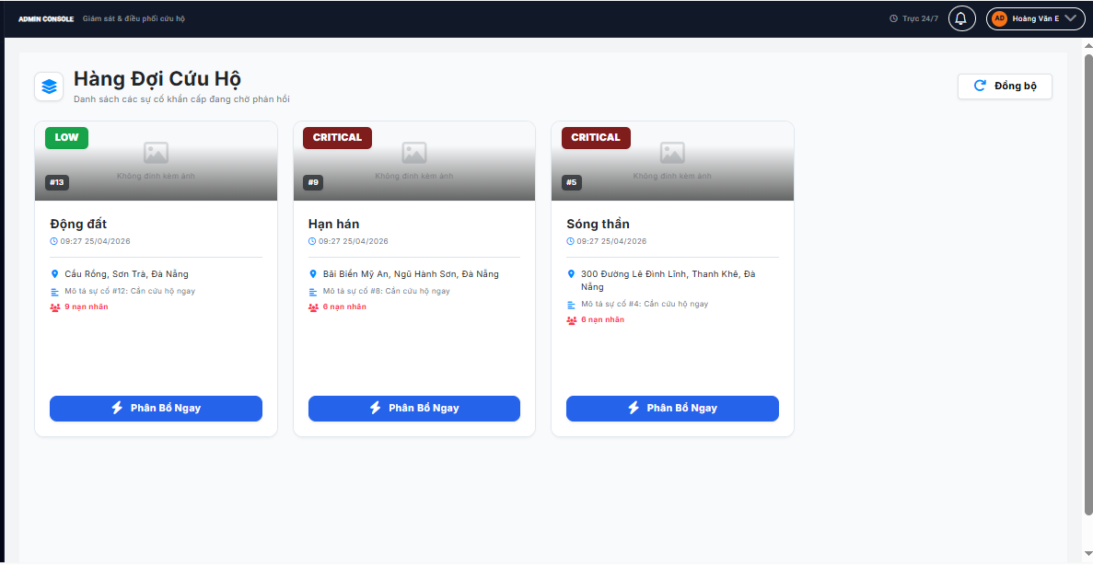
Round 2 | 0 | 0 | 0 | 0 | 17

Test Case ID | Mô tả | Hành động | Điều kiện tiên quyết | Kết quả mong đợi | Kết quả thực tế | Kết quả |  |  | Kết quả |  |  | Chú thích
 |  |  |  |  |  | Vòng 1 |  |  | Vòng 2
 |  |  |  |  |  | Trạng thái | Ngày kiểm tra | Người kiểm tra | Trạng thái | Ngày kiểm tra | Người kiểm tra
GUI_SHOW Trang hàng đợi yêu cầu
GUI-Q01 | [Header] Tiêu đề và nút Đồng bộ | Truy cập trang Hàng Đợi | Đã đăng nhập Admin | - Tiêu đề: "Hàng Đợi Cứu Hộ" - Phụ đề: "Danh sách các sự cố khẩn cấp đang chờ phản hồi" - Nút "Đồng bộ" góc phải, có thể click | - Tiêu đề: "Hàng Đợi Cứu Hộ" - Phụ đề: "Danh sách các sự cố khẩn cấp đang chờ phản hồi" - Nút "Đồng bộ" góc phải, có thể click | Pass | 25/04/2026 | Thức
GUI-Q02 | [Loading] Spinner khi đang tải | Reload trang | Đang gọi API | - Vòng tròn quay + text "Đang tải dữ liệu hiện trường..." | - Vòng tròn quay + text "Đang tải dữ liệu hiện trường..." | Pass | 25/04/2026 | Thức
GUI-Q03 | [Lỗi kết nối] Thông báo lỗi màu đỏ | Tắt API server, reload trang | API không phản hồi | - Hiển thị thông báo lỗi màu đỏ: "Mất kết nối máy chủ. Thử lại sau." | - Hiển thị thông báo lỗi màu đỏ: "Mất kết nối máy chủ. Thử lại sau." | Pass | 25/04/2026 | Thức
GUI-Q04 | [Hàng đợi trống] Không có YC nào | Xem Queue khi tất cả YC đã xử lý | Không có YC chờ | - Icon tích xanh lá - Tiêu đề: "Hàng đợi trống" - Mô tả: "Tất cả yêu cầu đã được tiếp nhận và xử lý." | - Icon tích xanh lá - Tiêu đề: "Hàng đợi trống" - Mô tả: "Tất cả yêu cầu đã được tiếp nhận và xử lý." | Pass | 25/04/2026 | Thức
GUI-Q05 | [Phần ảnh] Vùng ảnh trên card YC | Quan sát phần trên card | Có YC trong hàng đợi | - Nếu có ảnh: hiển thị ảnh sự cố - Nếu không có ảnh: icon ảnh mờ + "Không đính kèm ảnh" - Badge mức độ góc trên trái: CRITICAL/HIGH/MEDIUM/LOW với màu tương ứng - ID YC (#X) hiển thị góc dưới ảnh | - Nếu có ảnh: hiển thị ảnh sự cố - Nếu không có ảnh: icon ảnh mờ + "Không đính kèm ảnh" - Badge mức độ góc trên trái: CRITICAL/HIGH/MEDIUM/LOW với màu tương ứng - ID YC (#X) hiển thị góc dưới ảnh | Pass | 25/04/2026 | Thức
GUI-Q06 | [Màu badge mức độ] Phân biệt 4 mức | Quan sát badge mức độ trên từng card | Có YC 4 mức độ khác nhau | - CRITICAL: nền đỏ đậm - HIGH: nền đỏ - MEDIUM: nền vàng - LOW: nền xanh lá | - CRITICAL: nền đỏ đậm - HIGH: nền đỏ - MEDIUM: nền vàng - LOW: nền xanh lá | Pass | 25/04/2026 | Thức
GUI-Q07 | [Nội dung card] Thông tin sự cố | Quan sát phần nội dung dưới ảnh | Có YC trong hàng đợi | - Tên loại sự cố (chữ đậm) - Thời gian gửi (giờ:phút ngày/tháng/năm) - Địa chỉ (cắt ngắn nếu dài) - Mô tả (ẩn nếu không có) - Số nạn nhân màu đỏ (ẩn nếu = 0) | - Tên loại sự cố (chữ đậm) - Thời gian gửi (giờ:phút ngày/tháng/năm) - Địa chỉ (cắt ngắn nếu dài) - Mô tả (ẩn nếu không có) - Số nạn nhân màu đỏ (ẩn nếu = 0) | Pass | 25/04/2026 | Thức
GUI-Q08 | [Nút] "Phân Bổ Ngay" | Quan sát nút cuối card | Có YC trong hàng đợi | - Nút xanh đầy đủ chiều rộng, icon tia sét + "Phân Bổ Ngay" - Hiển thị vòng quay khi đang xử lý | - Nút xanh đầy đủ chiều rộng, icon tia sét + "Phân Bổ Ngay" - Hiển thị vòng quay khi đang xử lý | Pass | 25/04/2026 | Thức
FUNCTION_SHOW Chức năng hàng đợi yêu cầu
FUNC-Q01 | Chỉ hiển thị YC đang chờ xử lý | 1. Có YC đang chờ và đang xử lý trong hệ thống 2. Vào trang Hàng Đợi | Có YC nhiều trạng thái | Chỉ hiển thị các YC chưa được xử lý. YC đang xử lý hoặc đã xong không xuất hiện ở đây | Chỉ hiển thị các YC chưa được xử lý. YC đang xử lý hoặc đã xong không xuất hiện ở đây | Pass | 25/04/2026 | Thức
FUNC-Q02 | Nút "Đồng bộ" làm mới danh sách | 1. Người dân gửi YC mới 2. Click "Đồng bộ" | Đang xem Hàng Đợi | - Icon quay khi đang tải - Nút không click được trong khi tải - YC mới xuất hiện sau khi đồng bộ xong | - Icon quay khi đang tải - Nút không click được trong khi tải - YC mới xuất hiện sau khi đồng bộ xong | Pass | 25/04/2026 | Thức
FUNC-Q03 | Badge mức độ hiển thị đúng theo dữ liệu | 1. Có YC với các mức độ khẩn cấp 1, 2, 3, 4 | Có YC 4 mức | - Mức 4: badge CRITICAL nền đỏ đậm - Mức 3: badge HIGH nền đỏ - Mức 2: badge MEDIUM nền vàng - Mức 1: badge LOW nền xanh lá | - Mức 4: badge CRITICAL nền đỏ đậm - Mức 3: badge HIGH nền đỏ - Mức 2: badge MEDIUM nền vàng - Mức 1: badge LOW nền xanh lá | Pass | 25/04/2026 | Thức
FUNC-Q04 | Click "Phân Bổ Ngay" chuyển sang trang Điều Phối | 1. Click "Phân Bổ Ngay" trên card YC | Có YC trong hàng đợi | Chuyển sang trang Điều Phối với YC đó được chọn sẵn | Chuyển sang trang Điều Phối với YC đó được chọn sẵn | Pass | 25/04/2026 | Thức
FUNC-Q05 | Ảnh sự cố tải từ server | 1. YC có đính kèm ảnh 2. Xem card | YC có ảnh | Ảnh hiển thị đúng, tải được từ server | Ảnh hiển thị đúng, tải được từ server | Pass | 25/04/2026 | Thức
FUNC-Q06 | Không có ảnh thì hiện placeholder | 1. YC không đính kèm ảnh 2. Xem card | YC không có ảnh | Hiện icon ảnh mờ + chữ "Không đính kèm ảnh", không có lỗi hiển thị | Hiện icon ảnh mờ + chữ "Không đính kèm ảnh", không có lỗi hiển thị | Pass | 25/04/2026 | Thức
FUNC-Q07 | Ẩn dòng nạn nhân khi số = 0 | 1. YC có số người bị ảnh hưởng = 0 | Có YC số nạn nhân = 0 | Không hiển thị dòng nạn nhân trên card | Không hiển thị dòng nạn nhân trên card | Pass | 25/04/2026 | Thức
FUNC-Q08 | Ẩn dòng mô tả khi không có mô tả | 1. YC không có mô tả | Có YC không có mô tả | Không hiển thị dòng mô tả trên card, bố cục vẫn gọn gàng | Không hiển thị dòng mô tả trên card, bố cục vẫn gọn gàng | Pass | 25/04/2026 | Thức

Phân Công Đội
Project Name | Thiết kế và phát triển hệ thống điều phối cứu hộ thông minh trong thiên tai
Module Code | Phân Công Đội Cứu Hộ Cho Yêu Cầu
 | Hoàn thành | Lỗi | Chưa kiểm tra | Bị chăn | Tổng số trường hợp thử nghiệm
Round 1 | 0 | 0 | 0 | 0 | 25
Round 2 | 0 | 0 | 0 | 0 | 25
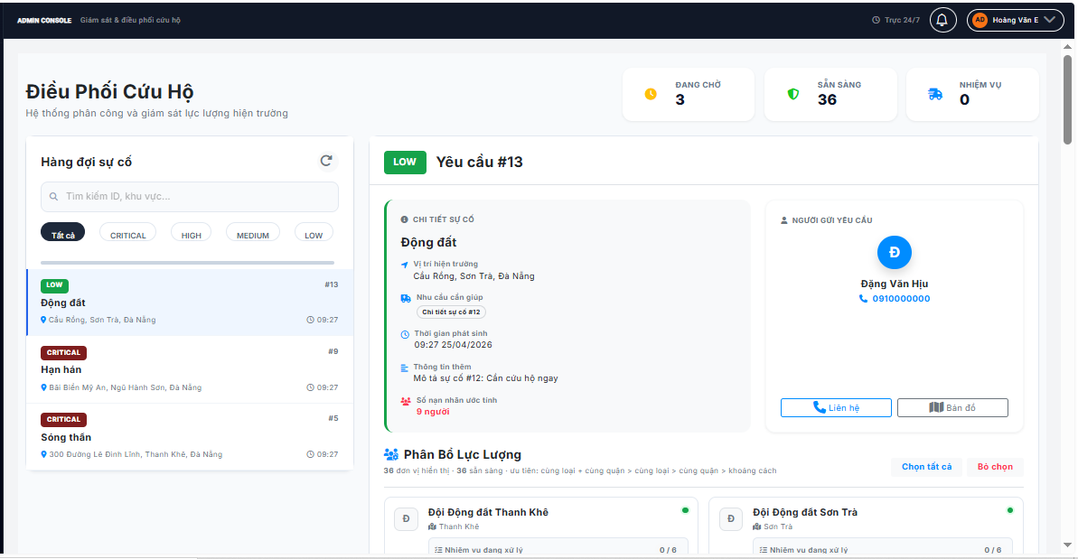
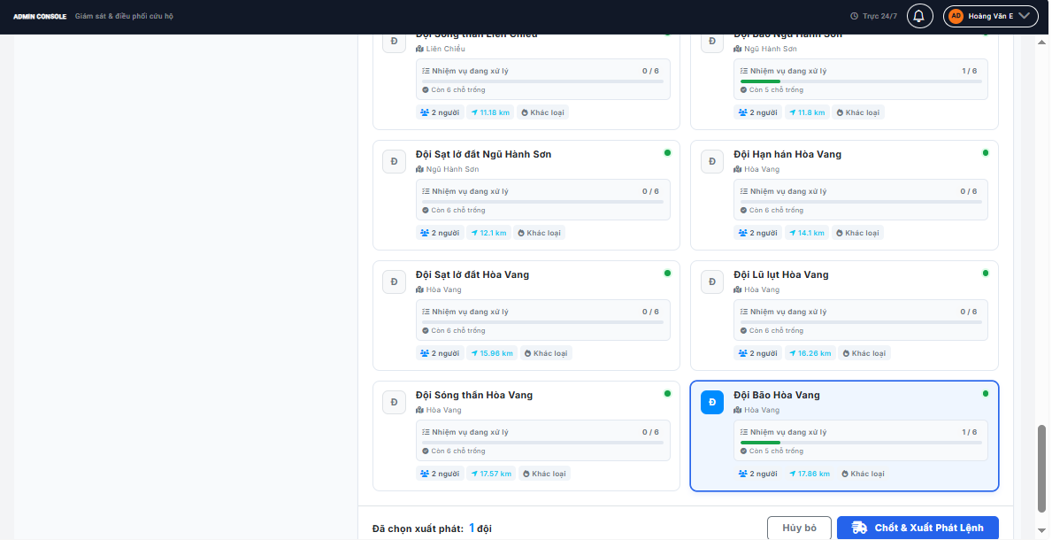

Test Case ID | Mô tả | Hành động | Điều kiện tiên quyết | Kết quả mong đợi | Kết quả thực tế | Kết quả |  |  | Kết quả |  |  | Chú thích
 |  |  |  |  |  | Vòng 1 |  |  | Vòng 2
 |  |  |  |  |  | Trạng thái | Ngày kiểm tra | Người kiểm tra | Trạng thái | Ngày kiểm tra | Người kiểm tra
GUI_SHOW Giao diện phân công đội cứu hộ
GUI-A01 | [Header] Tiêu đề và 3 ô thống kê nhanh | Truy cập trang Điều Phối | Đã đăng nhập Admin | - Tiêu đề: "Điều Phối Cứu Hộ" - 3 ô thống kê: Đang chờ (vàng), Sẵn sàng (xanh lá), Nhiệm vụ (xanh dương) - Số tương ứng cập nhật theo dữ liệu thực tế | - Tiêu đề: "Điều Phối Cứu Hộ" - 3 ô thống kê: Đang chờ (vàng), Sẵn sàng (xanh lá), Nhiệm vụ (xanh dương) - Số tương ứng cập nhật theo dữ liệu thực tế | Pass | 25/04/2026 | Đạt
GUI-A02 | [Cột trái] Danh sách hàng đợi sự cố | Quan sát cột trái | Đã đăng nhập Admin | - Tiêu đề: "Hàng đợi sự cố" và nút làm mới - Ô tìm kiếm: "Tìm kiếm ID, khu vực..." - Các nút lọc: Tất cả / CRITICAL / HIGH / MEDIUM / LOW - Nút đang chọn được làm nổi bật - Danh sách YC có thể cuộn | - Tiêu đề: "Hàng đợi sự cố" và nút làm mới - Ô tìm kiếm: "Tìm kiếm ID, khu vực..." - Các nút lọc: Tất cả / CRITICAL / HIGH / MEDIUM / LOW - Nút đang chọn được làm nổi bật - Danh sách YC có thể cuộn | Pass |  | Đạt
GUI-A03 | [Card YC trái] Thông tin mỗi YC trong danh sách | Quan sát từng card trong danh sách | Có YC đang chờ | - Badge mức độ + mã YC (#X) trên cùng - Tên loại sự cố - Địa chỉ rút gọn - Thời gian - Card được chọn nổi bật hơn các card khác | - Badge mức độ + mã YC (#X) trên cùng - Tên loại sự cố - Địa chỉ rút gọn - Thời gian - Card được chọn nổi bật hơn các card khác | Pass |  | Đạt
GUI-A04 | [Empty danh sách] Không có YC phù hợp | Lọc theo mức không có YC nào | Không có YC thỏa điều kiện | - Icon tích xanh - Tiêu đề: "Đã xử lý xong!" - "Không có yêu cầu nào trong hàng đợi" | - Icon tích xanh - Tiêu đề: "Đã xử lý xong!" - "Không có yêu cầu nào trong hàng đợi" | Pass |  | Đạt
GUI-A05 | [Cột phải mặc định] Khi chưa chọn YC | Truy cập trang, chưa click YC nào | Đã đăng nhập Admin | - Icon tai nghe lớn, nền xanh dương nhạt, có hiệu ứng nhấp nháy - Tiêu đề: "Trung Tâm Điều Phối" - Hướng dẫn: "Chọn một ca cấp cứu từ hàng đợi..." | - Icon tai nghe lớn, nền xanh dương nhạt, có hiệu ứng nhấp nháy - Tiêu đề: "Trung Tâm Điều Phối" - Hướng dẫn: "Chọn một ca cấp cứu từ hàng đợi..." | Pass |  | Đạt
GUI-A06 | [Chi tiết YC] Sau khi chọn một YC | 1. Click vào YC trong danh sách trái | Có YC trong hàng đợi | - Header cột phải: badge mức độ + "Yêu cầu #X" - Ô trái: Chi tiết sự cố (địa chỉ, nhu cầu hỗ trợ, thời gian, mô tả, số nạn nhân) - Ô phải: Thông tin người gửi (avatar chữ cái đầu, tên, số điện thoại, nút Liên hệ và Bản đồ) | - Header cột phải: badge mức độ + "Yêu cầu #X" - Ô trái: Chi tiết sự cố (địa chỉ, nhu cầu hỗ trợ, thời gian, mô tả, số nạn nhân) - Ô phải: Thông tin người gửi (avatar chữ cái đầu, tên, số điện thoại, nút Liên hệ và Bản đồ) | Pass |  | Đạt
GUI-A07 | [Phần đội] "Phân Bổ Lực Lượng" | Sau khi chọn YC, xem danh sách đội | Có đội trong hệ thống | - Tiêu đề: "Phân Bổ Lực Lượng" + thống kê số đội - Ghi chú thứ tự ưu tiên hiển thị bên dưới tiêu đề - Nút "Chọn tất cả" và "Bỏ chọn" | - Tiêu đề: "Phân Bổ Lực Lượng" + thống kê số đội - Ghi chú thứ tự ưu tiên hiển thị bên dưới tiêu đề - Nút "Chọn tất cả" và "Bỏ chọn" | Pass |  | Đạt
GUI-A08 | [Card đội] Thông tin từng đội cứu hộ | Quan sát từng card đội | Có đội trong hệ thống | - Avatar chữ cái đầu tên đội - Tên đội + chấm trạng thái - Khu vực phụ trách - Thanh tiến trình nhiệm vụ: số đang xử lý / tổng năng lực, text "Còn X chỗ trống" - Thẻ nhỏ: số thành viên, Cùng quận, khoảng cách km, Đúng loại / Khác loại - Đội đang chọn: avatar đổi sang nền xanh - Đội quá tải: không thể click, hiển thị khác biệt với đội sẵn sàng | - Avatar chữ cái đầu tên đội - Tên đội + chấm trạng thái - Khu vực phụ trách - Thanh tiến trình nhiệm vụ: số đang xử lý / tổng năng lực, text "Còn X chỗ trống" - Thẻ nhỏ: số thành viên, Cùng quận, khoảng cách km, Đúng loại / Khác loại - Đội đang chọn: avatar đổi sang nền xanh - Đội quá tải: không thể click, hiển thị khác biệt với đội sẵn sàng | Pass |  | Đạt
GUI-A09 | [Cảnh báo] Tất cả đội đều bận | 1. Mọi đội đều đã đầy nhiệm vụ 2. Chọn một YC | Tất cả đội quá tải | Thông báo vàng: "Tất cả đội cứu hộ đều đang bận. Vui lòng đợi..." | Thông báo vàng: "Tất cả đội cứu hộ đều đang bận. Vui lòng đợi..." | Pass |  | Đạt
GUI-A10 | [Footer] Trạng thái chọn và nút phân công | Quan sát footer sau khi chọn YC | Đã chọn YC | - Khi chưa chọn đội: cảnh báo đỏ "Vui lòng lựa chọn lực lượng tham gia" - Khi đã chọn: "Đã chọn xuất phát: X đội" - Nút "Hủy bỏ" và "Chốt & Xuất Phát Lệnh" - Nút phân công không click được khi chưa chọn đội - Hiển thị vòng quay khi đang gửi lệnh | - Khi chưa chọn đội: cảnh báo đỏ "Vui lòng lựa chọn lực lượng tham gia" - Khi đã chọn: "Đã chọn xuất phát: X đội" - Nút "Hủy bỏ" và "Chốt & Xuất Phát Lệnh" - Nút phân công không click được khi chưa chọn đội - Hiển thị vòng quay khi đang gửi lệnh | Pass |  | Đạt
FUNCTION_SHOW Chức năng phân công đội
FUNC-A01 | Tìm kiếm YC theo ID, tên hoặc địa chỉ | 1. Nhập từ khóa vào ô tìm kiếm | Có nhiều YC trong hàng đợi | Danh sách lọc ngay, chỉ hiển thị YC có ID, tên loại hoặc địa chỉ chứa từ khóa | Danh sách lọc ngay, chỉ hiển thị YC có ID, tên loại hoặc địa chỉ chứa từ khóa | Pass |  | Đạt
FUNC-A02 | Lọc chip CRITICAL — chỉ hiện YC mức 4 | 1. Click chip "CRITICAL" | Có YC nhiều mức độ | Danh sách chỉ còn YC mức CRITICAL (mức độ khẩn cấp cao nhất) | Danh sách chỉ còn YC mức CRITICAL (mức độ khẩn cấp cao nhất) | Pass |  | Đạt
FUNC-A03 | Lọc chip HIGH — chỉ hiện YC mức 3 | 1. Click chip "HIGH" | Có YC nhiều mức độ | Danh sách chỉ còn YC mức HIGH | Danh sách chỉ còn YC mức HIGH | Pass |  | Đạt
FUNC-A04 | Chip "Tất cả" hiển thị lại toàn bộ | 1. Đang lọc 2. Click "Tất cả" | Đang áp dụng filter | Toàn bộ YC hiện lại, không còn lọc | Toàn bộ YC hiện lại, không còn lọc | Pass |  | Đạt
FUNC-A05 | Click YC → hiện chi tiết và tìm đội gần nhất | 1. Click một YC trong danh sách | Có YC và đội trong hệ thống | - YC được highlight trong danh sách - Cột phải hiển thị chi tiết YC - Hệ thống tự động tính và hiển thị khoảng cách, cùng quận, đúng loại cho từng đội | - YC được highlight trong danh sách - Cột phải hiển thị chi tiết YC - Hệ thống tự động tính và hiển thị khoảng cách, cùng quận, đúng loại cho từng đội | Pass |  | Đạt
FUNC-A06 | Đội được sắp xếp theo thứ tự ưu tiên | 1. Chọn YC 2. Quan sát thứ tự đội hiển thị | Có đội với đặc điểm khác nhau | Đội cùng loại sự cố và cùng quận xếp trước. Sau đó cùng loại. Sau đó cùng quận. Cuối cùng sắp theo khoảng cách gần nhất | Đội cùng loại sự cố và cùng quận xếp trước. Sau đó cùng loại. Sau đó cùng quận. Cuối cùng sắp theo khoảng cách gần nhất | Pass |  | Đạt
FUNC-A07 | Click đội để chọn hoặc bỏ chọn | 1. Click đội A → chọn 2. Click lại → bỏ chọn | Đã chọn YC, đội sẵn sàng | - Lần 1: đội A được chọn, avatar chuyển xanh, đếm tăng - Lần 2: bỏ chọn, avatar trở về bình thường, đếm giảm | - Lần 1: đội A được chọn, avatar chuyển xanh, đếm tăng - Lần 2: bỏ chọn, avatar trở về bình thường, đếm giảm | Pass |  | Đạt
FUNC-A08 | Không thể chọn đội đang quá tải | 1. Click vào đội đang đầy nhiệm vụ | Có đội quá tải | Đội không được thêm vào danh sách chọn, trạng thái quá tải vẫn hiển thị | Đội không được thêm vào danh sách chọn, trạng thái quá tải vẫn hiển thị | Pass |  | Đạt
FUNC-A09 | Nút "Chọn tất cả" chọn toàn bộ đội sẵn sàng | 1. Có 3 đội 2. Click "Chọn tất cả" | Chưa chọn đội nào | Tất cả đội không quá tải được chọn, footer hiển thị đúng số lượng | Tất cả đội không quá tải được chọn, footer hiển thị đúng số lượng | Pass |  | Đạt
FUNC-A10 | Nút "Bỏ chọn" xóa toàn bộ lựa chọn | 1. Đã chọn 2 đội 2. Click "Bỏ chọn" | Đang chọn đội | Không còn đội nào được chọn, nút phân công bị vô hiệu, cảnh báo đỏ xuất hiện | Không còn đội nào được chọn, nút phân công bị vô hiệu, cảnh báo đỏ xuất hiện | Pass |  | Đạt
FUNC-A11 | Click "Hủy bỏ" → quay về màn hình mặc định | 1. Đang xem chi tiết YC 2. Click "Hủy bỏ" | Đang chọn YC | Cột phải trở về màn hình mặc định "Trung Tâm Điều Phối" | Cột phải trở về màn hình mặc định "Trung Tâm Điều Phối" | Pass |  | Đạt
FUNC-A12 | Phân công thành công khi click "Chốt & Xuất Phát Lệnh" | 1. Chọn YC và ít nhất 1 đội 2. Click "Chốt & Xuất Phát Lệnh" | Đã chọn đội | - Nút hiển thị vòng quay - Thành công: thông báo xác nhận - YC biến khỏi hàng đợi - Màn hình reset về trạng thái chờ chọn YC mới | - Nút hiển thị vòng quay - Thành công: thông báo xác nhận - YC biến khỏi hàng đợi - Màn hình reset về trạng thái chờ chọn YC mới | Pass |  | Đạt
FUNC-A13 | Truy cập với tham số ?id= tự chọn YC | 1. Từ Dashboard click "Điều phối" trên YC nào đó | YC đó đang chờ xử lý | Trang Điều Phối mở ra với YC tương ứng đã được chọn sẵn, không cần click thêm | Trang Điều Phối mở ra với YC tương ứng đã được chọn sẵn, không cần click thêm | Pass |  | Đạt
FUNC-A14 | Thanh tiến trình đội đổi màu theo mức độ đầy | 1. Quan sát thanh tiến trình của các đội | Đội có số nhiệm vụ khác nhau | - Ít nhiệm vụ: thanh màu xanh lá - Gần đầy: thanh màu vàng - Đầy hoàn toàn: thanh màu đỏ | - Ít nhiệm vụ: thanh màu xanh lá - Gần đầy: thanh màu vàng - Đầy hoàn toàn: thanh màu đỏ | Pass |  | Đạt

Bản Đồ Nhiệt
Project Name | Thiết kế và phát triển hệ thống điều phối cứu hộ thông minh trong thiên tai
Module Code | Xem Bản Đồ Nhiệt Khu Vực Nguy Hiểm
 | Hoàn thành | Lỗi | Chưa kiểm tra | Bị chăn | Tổng số trường hợp thử nghiệm
Round 1 | 0 | 0 | 0 | 0 | 15
Round 2 | 0 | 0 | 0 | 0 | 15
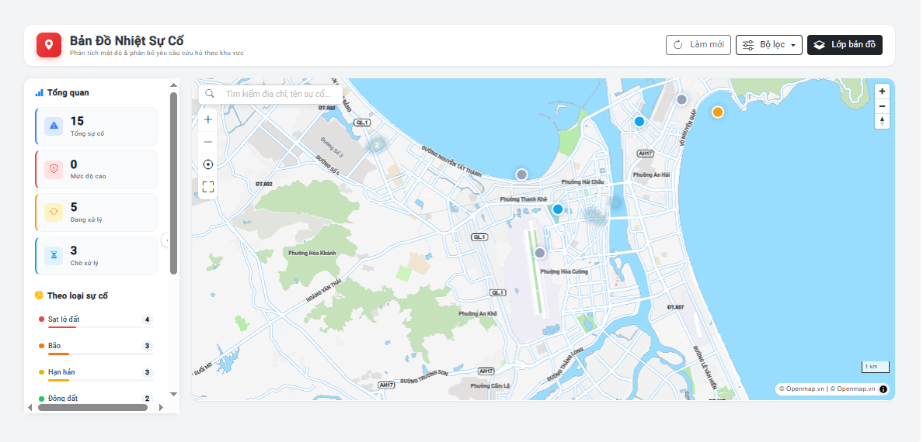

Test Case ID | Mô tả | Hành động | Điều kiện tiên quyết | Kết quả mong đợi | Kết quả thực tế | Kết quả |  |  | Kết quả |  |  | Chú thích
 |  |  |  |  |  | Vòng 1 |  |  | Vòng 2
 |  |  |  |  |  | Trạng thái | Ngày kiểm tra | Người kiểm tra | Trạng thái | Ngày kiểm tra | Người kiểm tra
GUI_SHOW Giao diện bản đồ nhiệt
GUI-BDN01 | [Bản đồ nền] Map cơ bản | Kiểm tra bản đồ | Đã đăng nhập Admin | -Bản đồ hiển thị đúng khu vực -Có nút zoom in/out -Có thể kéo thả di chuyển | -Bản đồ hiển thị đúng khu vực -Có nút zoom in/out -Có thể kéo thả di chuyển | Pass |  | Hiếu
GUI-BDN02 | [Lớp nhiệt] Heatmap overlay | Kiểm tra heatmap | Có dữ liệu YC | -Vùng màu đỏ: mật độ YC cao -Vùng màu vàng: trung bình -Vùng màu xanh: ít -Độ mờ có thể điều chỉnh | -Vùng màu đỏ: mật độ YC cao -Vùng màu vàng: trung bình -Vùng màu xanh: ít -Độ mờ có thể điều chỉnh | Pass |  | Hiếu
GUI-BDN03 | [Legend] Bảng giải thích màu | Kiểm tra legend | Bản đồ đang hiển thị | -Hiển thị bảng màu từ đỏ đến xanh -Nhãn: Rất nguy hiểm / Nguy hiểm / Trung bình / An toàn | -Hiển thị bảng màu từ đỏ đến xanh -Nhãn: Rất nguy hiểm / Nguy hiểm / Trung bình / An toàn | Pass |  | Hiếu
GUI-BDN04 | [Bộ lọc thời gian] Date filter | Kiểm tra bộ lọc | Đã đăng nhập Admin | -Các lựa chọn: 24 giờ, 7 ngày, 30 ngày, Tùy chỉnh -Nút "Áp dụng" | -Các lựa chọn: 24 giờ, 7 ngày, 30 ngày, Tùy chỉnh -Nút "Áp dụng" | Pass |  | Hiếu
GUI-BDN05 | [Marker YC] Vị trí từng yêu cầu | Kiểm tra marker | Có YC có GPS | -Mỗi YC có marker trên bản đồ -Màu marker theo mức ưu tiên -Click marker hiển thị popup | -Mỗi YC có marker trên bản đồ -Màu marker theo mức ưu tiên -Click marker hiển thị popup | Pass |  | Hiếu
GUI-BDN06 | [Toggle lớp] Bật/tắt các lớp | Kiểm tra toggle | Bản đồ đang hiển thị | -Bật/tắt: Lớp nhiệt, Marker YC, Vị trí đội cứu hộ | -Bật/tắt: Lớp nhiệt, Marker YC, Vị trí đội cứu hộ | Pass |  | Hiếu
FUNCTION_SHOW Chức năng bản đồ nhiệt
FUNC-BDN01 | Khu vực nhiều YC hiển thị vùng đỏ | 1. Gửi 5+ YC trong cùng khu vực 2. Xem bản đồ nhiệt | Có YC GPS trong hệ thống | Vùng đỏ tập trung đúng tại khu vực nhiều YC, chính xác vị trí | Vùng đỏ tập trung đúng tại khu vực nhiều YC, chính xác vị trí | Pass |  | Hiếu
FUNC-BDN02 | Click vùng nhiệt xem danh sách YC | 1. Click vào vùng màu đỏ | Bản đồ nhiệt hiển thị | Popup hiển thị: Số YC trong vùng, danh sách 5 YC gần nhất với mức ưu tiên | Popup hiển thị: Số YC trong vùng, danh sách 5 YC gần nhất với mức ưu tiên | Pass |  | Hiếu
FUNC-BDN03 | Click marker YC xem chi tiết | 1. Click vào marker YC trên bản đồ | Có marker YC | Popup: Mã YC, Loại sự cố, Thời gian gửi, Trạng thái, Nút "Xem chi tiết" | Popup: Mã YC, Loại sự cố, Thời gian gửi, Trạng thái, Nút "Xem chi tiết" | Pass |  | Hiếu
FUNC-BDN04 | Lọc bản đồ theo 24 giờ qua | 1. Chọn "24 giờ" 2. Áp dụng | Có dữ liệu YC | Bản đồ chỉ hiển thị YC gửi trong 24 giờ qua, vùng nhiệt cập nhật | Bản đồ chỉ hiển thị YC gửi trong 24 giờ qua, vùng nhiệt cập nhật | Pass |  | Hiếu
FUNC-BDN05 | Lọc bản đồ theo 7 ngày | 1. Chọn "7 ngày" 2. Áp dụng | Có dữ liệu YC | Bản đồ hiển thị YC 7 ngày, vùng nhiệt có thể rộng hơn | Bản đồ hiển thị YC 7 ngày, vùng nhiệt có thể rộng hơn | Pass |  | Hiếu
FUNC-BDN06 | Bản đồ tự động cập nhật khi có YC mới | 1. Giữ trang bản đồ mở 2. Gửi YC mới từ khu vực cụ thể | Trang bản đồ đang mở | Marker mới và cập nhật vùng nhiệt xuất hiện trong vòng 30 giây | Marker mới và cập nhật vùng nhiệt xuất hiện trong vòng 30 giây | Pass |  | Hiếu
FUNC-BDN07 | Bật/tắt lớp đội cứu hộ trên bản đồ | 1. Click toggle "Lớp đội cứu hộ" | Bản đồ đang hiển thị | Vị trí đội cứu hộ hiện/ẩn trên bản đồ theo toggle | Vị trí đội cứu hộ hiện/ẩn trên bản đồ theo toggle | Pass |  | Hiếu
FUNC-BDN08 | Zoom vào khu vực để xem chi tiết | 1. Zoom vào khu vực có nhiều marker | Bản đồ đang hiển thị | Khi zoom sát, marker hiển thị chi tiết hơn, vùng nhiệt phân giải cao hơn | Khi zoom sát, marker hiển thị chi tiết hơn, vùng nhiệt phân giải cao hơn | Pass |  | Hiếu

Theo Dõi GPS
Project Name | Thiết kế và phát triển hệ thống điều phối cứu hộ thông minh trong thiên tai
Module Code | Theo Dõi Vị Trí Đội Cứu Hộ Real-time
 | Hoàn thành | Lỗi | Chưa kiểm tra | Bị chăn | Tổng số trường hợp thử nghiệm
Round 1 | 0 | 0 | 0 | 0 | 15
Round 2 | 0 | 0 | 0 | 0 | 15
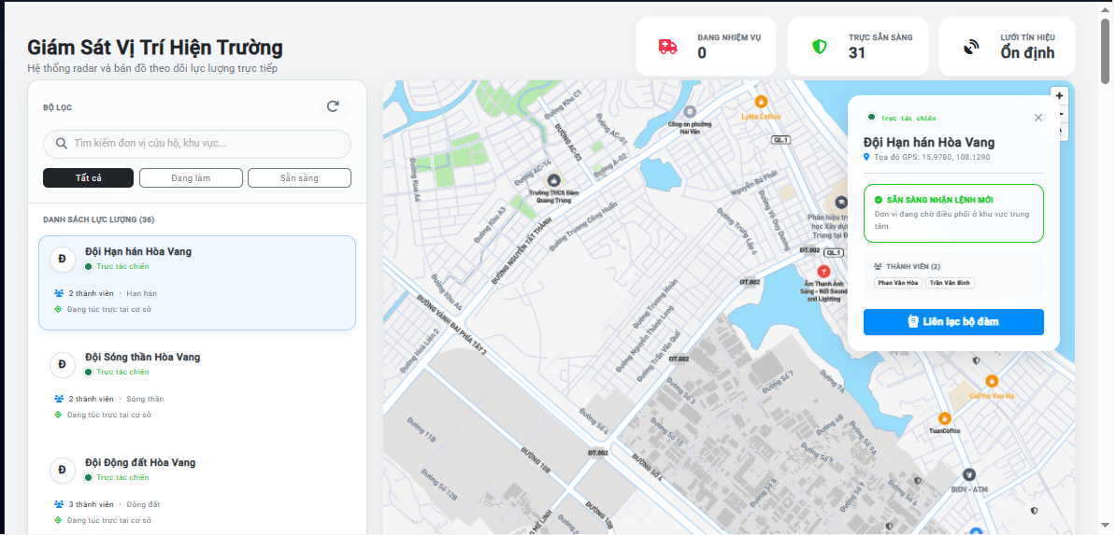

Test Case ID | Mô tả | Hành động | Điều kiện tiên quyết | Kết quả mong đợi | Kết quả thực tế | Kết quả |  |  | Kết quả |  |  | Chú thích
 |  |  |  |  |  | Vòng 1 |  |  | Vòng 2
 |  |  |  |  |  | Trạng thái | Ngày kiểm tra | Người kiểm tra | Trạng thái | Ngày kiểm tra | Người kiểm tra
GUI_SHOW Giao diện theo dõi GPS đội cứu hộ
GUI-TDG01 | [Bản đồ] Hiển thị vị trí đội | Kiểm tra bản đồ | Có đội đang hoạt động | -Mỗi đội có icon/marker tại vị trí GPS hiện tại -Bản đồ load nhanh, rõ ràng | -Mỗi đội có icon/marker tại vị trí GPS hiện tại -Bản đồ load nhanh, rõ ràng | Pass | 25/04/2026 | Công
GUI-TDG02 | [Icon đội] Phân biệt màu trạng thái | Kiểm tra icon | Có đội trên bản đồ | -Sẵn sàng: Icon xanh lá -Đang di chuyển: Icon xanh dương có mũi tên -Đang xử lý: Icon đỏ | -Sẵn sàng: Icon xanh lá -Đang di chuyển: Icon xanh dương có mũi tên -Đang xử lý: Icon đỏ | Pass | 25/04/2027 | Công
GUI-TDG03 | [Popup thông tin] Khi click icon đội | Kiểm tra popup | Có đội trên bản đồ | -Tên đội, Số thành viên, Trạng thái -Mã YC đang thực hiện -Thời gian ước tính đến nơi | -Tên đội, Số thành viên, Trạng thái -Mã YC đang thực hiện -Thời gian ước tính đến nơi | Pass | 25/04/2028 | Công
GUI-TDG04 | [Panel danh sách] Bên cạnh bản đồ | Kiểm tra panel | Có đội trong hệ thống | -Danh sách tất cả đội: Tên, Trạng thái, Vị trí text, Nhiệm vụ hiện tại -Click chọn đội -> bản đồ zoom đến vị trí đội | -Danh sách tất cả đội: Tên, Trạng thái, Vị trí text, Nhiệm vụ hiện tại -Click chọn đội -> bản đồ zoom đến vị trí đội | Pass | 25/04/2029 | Công
GUI-TDG05 | [Đường đi] Route trail của đội | Kiểm tra đường đi | Đội đang di chuyển | Hiển thị đường đi của đội từ vị trí hiện tại đến vị trí YC bằng đường màu xanh | Hiển thị đường đi của đội từ vị trí hiện tại đến vị trí YC bằng đường màu xanh | Pass | 25/04/2030 | Công
GUI-TDG06 | [Đồng hồ] Thời gian cập nhật GPS | Kiểm tra đồng hồ | Đội đang hoạt động | Hiển thị lần cập nhật GPS cuối cùng (vd: "Cập nhật 15 giây trước") | Hiển thị lần cập nhật GPS cuối cùng (vd: "Cập nhật 15 giây trước") | Pass | 25/04/2031 | Công
FUNCTION_SHOW Chức năng theo dõi GPS
FUNC-TDG01 | Vị trí đội cập nhật tự động mỗi 15-30 giây | 1. Đội di chuyển 2. Quan sát bản đồ Admin | Đội đang thực hiện nhiệm vụ | Vị trí icon đội trên bản đồ Admin cập nhật chính xác mỗi 15-30 giây | Vị trí icon đội trên bản đồ Admin cập nhật chính xác mỗi 15-30 giây | Pass | 25/04/2026 | Công
FUNC-TDG02 | Click icon đội xem thông tin đầy đủ | 1. Click vào icon đội bất kỳ | Có đội trên bản đồ | Popup: Tên đội, Số thành viên, Trạng thái, Nhiệm vụ đang làm, Tốc độ di chuyển | Popup: Tên đội, Số thành viên, Trạng thái, Nhiệm vụ đang làm, Tốc độ di chuyển | Pass | 25/04/2027 | Công
FUNC-TDG03 | Bản đồ tự động zoom theo đội được chọn | 1. Click chọn đội trong panel danh sách | Có danh sách đội | Bản đồ tự động zoom và canh chỉnh đến vị trí đội được chọn | Bản đồ tự động zoom và canh chỉnh đến vị trí đội được chọn | Pass | 25/04/2028 | Công
FUNC-TDG04 | Icon chuyển màu khi đội thay đổi trạng thái | 1. Đội báo cáo "Đã đến nơi" 2. Quan sát bản đồ Admin | Đội đang di chuyển | Icon đội đổi màu từ xanh dương (di chuyển) sang đỏ (đang xử lý) | Icon đội đổi màu từ xanh dương (di chuyển) sang đỏ (đang xử lý) | Pass | 25/04/2029 | Công
FUNC-TDG05 | Icon xanh lá sau khi hoàn thành nhiệm vụ | 1. Đội nộp báo cáo hoàn thành 2. Quan sát | Đội vừa hoàn thành | Icon chuyển sang xanh lá (Sẵn sàng), nhiệm vụ trong popup bị xóa | Icon chuyển sang xanh lá (Sẵn sàng), nhiệm vụ trong popup bị xóa | Pass | 25/04/2030 | Công
FUNC-TDG06 | Lọc hiển thị đội theo trạng thái | 1. Chọn "Chỉ hiển thị đội đang hoạt động" | Có đội nhiều trạng thái | Bản đồ chỉ hiển thị đội đang di chuyển hoặc đang xử lý | Bản đồ chỉ hiển thị đội đang di chuyển hoặc đang xử lý | Pass | 25/04/2031 | Công
FUNC-TDG07 | Cảnh báo đội lệch quá xa tuyến đường | 1. Đội di chuyển lệch khỏi tuyến đường 2. Quan sát Admin | Đội đang đến hiện trường | Cảnh báo: "Đội X đang lệch khỏi tuyến đường đến hiện trường" | Cảnh báo: "Đội X đang lệch khỏi tuyến đường đến hiện trường" | Pass | 25/04/2032 | Công
FUNC-TDG08 | GPS mất tín hiệu - hiển thị trạng thái | 1. Thiết bị cứu hộ viên mất GPS 2. Quan sát Admin | Đội đang hoạt động | Icon đội chuyển sang xám: "Mất tín hiệu GPS - Cập nhật cuối: X phút trước" | Icon đội chuyển sang xám: "Mất tín hiệu GPS - Cập nhật cuối: X phút trước" | Pass | 25/04/2033 | Công

Báo Cáo Thống Kê
Project Name | Thiết kế và phát triển hệ thống điều phối cứu hộ thông minh trong thiên tai
Module Code | Xem Báo Cáo Thống Kê
 | Hoàn thành | Lỗi | Chưa kiểm tra | Bị chăn | Tổng số trường hợp thử nghiệm
Round 1 | 0 | 0 | 0 | 0 | 16
Round 2 | 0 | 0 | 0 | 0 | 16
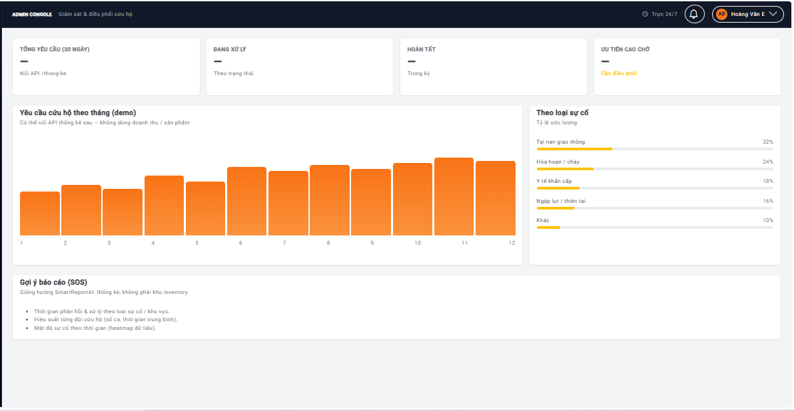

Test Case ID | Mô tả | Hành động | Điều kiện tiên quyết | Kết quả mong đợi | Kết quả thực tế | Kết quả |  |  | Kết quả |  |  | Chú thích
 |  |  |  |  |  | Vòng 1 |  |  | Vòng 2
 |  |  |  |  |  | Trạng thái | Ngày kiểm tra | Người kiểm tra | Trạng thái | Ngày kiểm tra | Người kiểm tra
GUI_SHOW Giao diện báo cáo thống kê
GUI-BC01 | [Tab báo cáo] Các loại báo cáo | Kiểm tra tab | Đã đăng nhập Admin | -Các tab: Tổng quan, Phân tích sự cố, Hiệu quả đội, Thời gian phản hồi -Tab đang chọn được highlight | -Các tab: Tổng quan, Phân tích sự cố, Hiệu quả đội, Thời gian phản hồi -Tab đang chọn được highlight | Pass |  | Trí
GUI-BC02 | [Biểu đồ cột] Số YC theo tháng | Kiểm tra biểu đồ cột | Đã đăng nhập Admin | -Biểu đồ cột hiển thị số YC mỗi tháng trong năm -Tooltip số chính xác khi hover | -Biểu đồ cột hiển thị số YC mỗi tháng trong năm -Tooltip số chính xác khi hover | Pass |  | Trí
GUI-BC03 | [Bảng KPI] Số liệu tổng hợp | Kiểm tra bảng KPI | Đã đăng nhập Admin | -Hiển thị: Tổng YC, Tỉ lệ thành công, TG xử lý TB, Điểm hài lòng TB -So sánh với kỳ trước (tăng/giảm %) | -Hiển thị: Tổng YC, Tỉ lệ thành công, TG xử lý TB, Điểm hài lòng TB -So sánh với kỳ trước (tăng/giảm %) | Pass |  | Trí
GUI-BC04 | [Bộ lọc] Date range picker | Kiểm tra bộ lọc | Đã đăng nhập Admin | -Chọn từ ngày - đến ngày -Nút tắt: Hôm nay, Tuần này, Tháng này, Quý này | -Chọn từ ngày - đến ngày -Nút tắt: Hôm nay, Tuần này, Tháng này, Quý này | Pass |  | Trí
GUI-BC05 | [Nút xuất] Export PDF / Excel | Kiểm tra nút xuất | Đã đăng nhập Admin | -Nút "Xuất PDF" và "Xuất Excel" hiển thị rõ -Active khi có dữ liệu | -Nút "Xuất PDF" và "Xuất Excel" hiển thị rõ -Active khi có dữ liệu | Pass |  | Trí
FUNCTION_SHOW Chức năng báo cáo
FUNC-BC01 | Xem báo cáo tổng quan tháng hiện tại | 1. Vào tab "Tổng quan" 2. Mặc định tháng hiện tại | Đã đăng nhập Admin | Hiển thị: Tổng YC tháng này, Tỉ lệ thành công, TG phản hồi TB, Điểm đánh giá TB | Hiển thị: Tổng YC tháng này, Tỉ lệ thành công, TG phản hồi TB, Điểm đánh giá TB | Pass |  | Trí
FUNC-BC02 | Lọc báo cáo theo khoảng ngày tùy chỉnh | 1. Chọn 01/04/2026 - 25/04/2026 2. Click "Áp dụng" | Đã đăng nhập Admin | Tất cả biểu đồ và bảng KPI cập nhật đúng dữ liệu trong khoảng ngày đã chọn | Tất cả biểu đồ và bảng KPI cập nhật đúng dữ liệu trong khoảng ngày đã chọn | Pass |  | Trí
FUNC-BC03 | Xem phân tích loại sự cố phổ biến | 1. Vào tab "Phân tích sự cố" | Có YC đã xử lý | Biểu đồ tròn % theo loại sự cố, bảng liệt kê sắp xếp giảm dần | Biểu đồ tròn % theo loại sự cố, bảng liệt kê sắp xếp giảm dần | Pass |  | Trí
FUNC-BC04 | Xem hiệu quả từng đội cứu hộ | 1. Vào tab "Hiệu quả đội" | Có dữ liệu nhiệm vụ đội | Bảng xếp hạng đội theo: Số nhiệm vụ, TG xử lý TB, Điểm đánh giá TB | Bảng xếp hạng đội theo: Số nhiệm vụ, TG xử lý TB, Điểm đánh giá TB | Pass |  | Trí
FUNC-BC05 | Xuất báo cáo sang PDF | 1. Chọn khoảng thời gian 2. Click "Xuất PDF" | Có dữ liệu | File PDF tải xuống với layout đẹp, đầy đủ biểu đồ và số liệu, có tiêu đề và ngày xuất | File PDF tải xuống với layout đẹp, đầy đủ biểu đồ và số liệu, có tiêu đề và ngày xuất | Pass |  | Trí
FUNC-BC06 | Xuất báo cáo sang Excel | 1. Chọn khoảng thời gian 2. Click "Xuất Excel" | Có dữ liệu | File Excel tải xuống với dữ liệu dạng bảng, có thể lọc và tính toán thêm | File Excel tải xuống với dữ liệu dạng bảng, có thể lọc và tính toán thêm | Pass |  | Trí
FUNC-BC07 | Báo cáo hiển thị "Không có dữ liệu" | 1. Chọn khoảng thời gian không có YC | Không có dữ liệu trong khoảng | Hiển thị thông báo "Không có dữ liệu cho khoảng thời gian này" | Hiển thị thông báo "Không có dữ liệu cho khoảng thời gian này" | Pass |  | Trí
FUNC-BC08 | So sánh dữ liệu 2 kỳ | 1. Bật toggle "So sánh với kỳ trước" | Có dữ liệu 2 kỳ | Biểu đồ hiển thị 2 đường/cột so sánh, bảng KPI hiển thị % thay đổi | Biểu đồ hiển thị 2 đường/cột so sánh, bảng KPI hiển thị % thay đổi | Pass |  | Trí
FUNC-BC09 | Xem báo cáo thời gian phản hồi | 1. Vào tab "Thời gian phản hồi" | Có dữ liệu YC | Biểu đồ TG từ lúc gửi YC đến khi đội đến nơi, chia theo mức ưu tiên | Biểu đồ TG từ lúc gửi YC đến khi đội đến nơi, chia theo mức ưu tiên | Pass |  | Trí
FUNC-BC10 | Số liệu báo cáo cập nhật khi có YC mới | 1. Xem báo cáo "Hôm nay" 2. Gửi thêm YC mới | Đang xem báo cáo hôm nay | Số liệu cập nhật tự động sau khi có YC mới trong ngày | Số liệu cập nhật tự động sau khi có YC mới trong ngày | Pass |  | Trí

Quản Lý Tài Khoản
Project Name | Thiết kế và phát triển hệ thống điều phối cứu hộ thông minh trong thiên tai
Module Code | Quản Lý Tài Khoản Và Phân Quyền
 | Hoàn thành | Lỗi | Chưa kiểm tra | Bị chăn | Tổng số trường hợp thử nghiệm
Round 1 | 0 | 0 | 0 | 0 | 17
Round 2 | 0 | 0 | 0 | 0 | 17

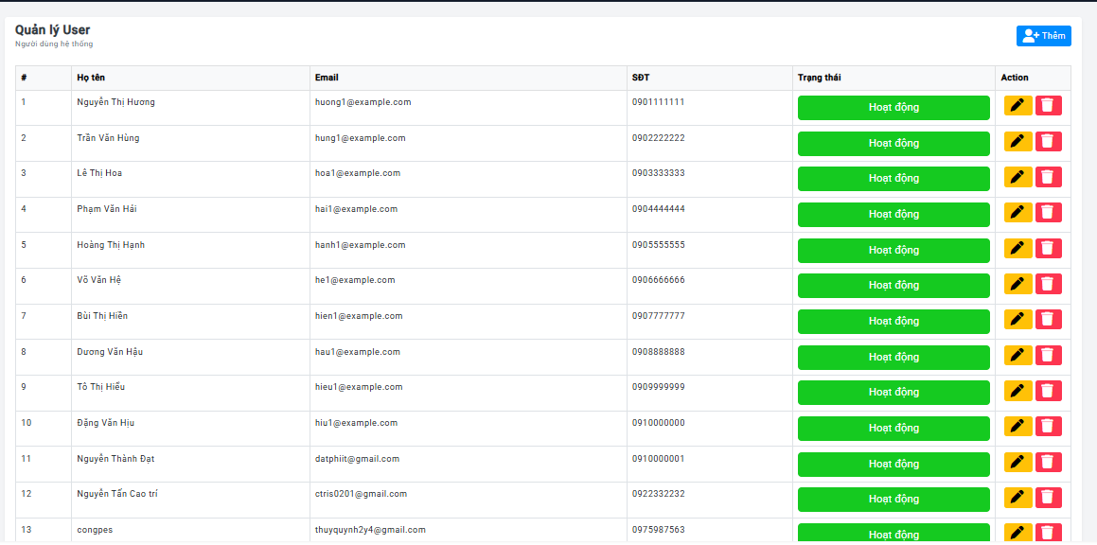
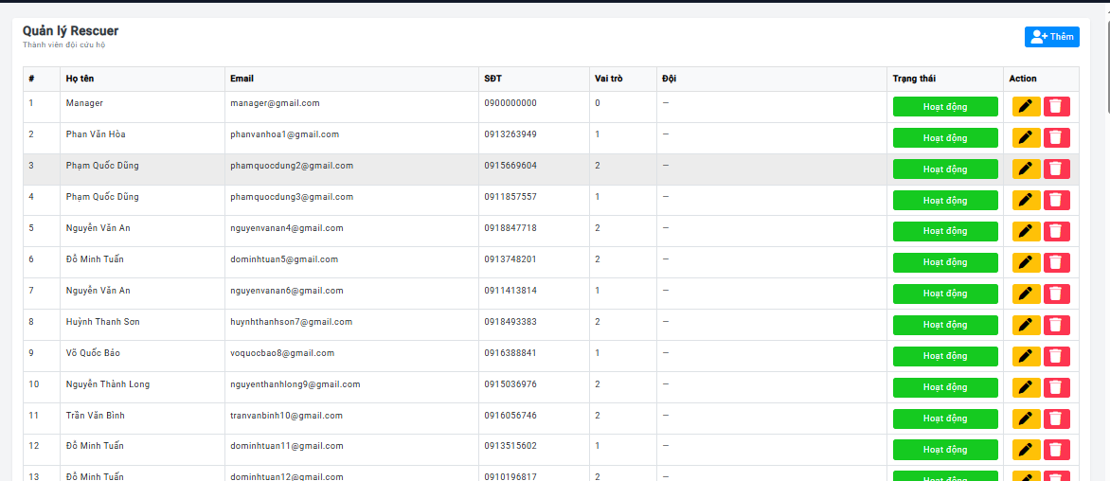

Test Case ID | Mô tả | Hành động | Điều kiện tiên quyết | Kết quả mong đợi | Kết quả thực tế | Kết quả |  |  | Kết quả |  |  | Chú thích
 |  |  |  |  |  | Vòng 1 |  |  | Vòng 2
 |  |  |  |  |  | Trạng thái | Ngày kiểm tra | Người kiểm tra | Trạng thái | Ngày kiểm tra | Người kiểm tra
GUI_SHOW Giao diện quản lý tài khoản
GUI-QLTK01 | [Danh sách người dùng] Table | Kiểm tra danh sách | Đã đăng nhập Admin | -Các cột: Họ tên, Email, SĐT, Vai trò, Trạng thái, Ngày tạo, Hành động -Phân trang, tìm kiếm | -Các cột: Họ tên, Email, SĐT, Vai trò, Trạng thái, Ngày tạo, Hành động -Phân trang, tìm kiếm | Pass |  | Công
GUI-QLTK02 | [Bộ lọc] Filter | Kiểm tra bộ lọc | Đã đăng nhập Admin | -Lọc theo: Vai trò (Admin/Người dân/Cứu hộ viên), Trạng thái (Active/Locked), Ngày tạo | -Lọc theo: Vai trò (Admin/Người dân/Cứu hộ viên), Trạng thái (Active/Locked), Ngày tạo | Pass |  | Công
GUI-QLTK03 | [Form thêm tài khoản] Modal | Kiểm tra form | Click Thêm tài khoản | -Trường: Họ tên*, Email*, Mật khẩu*, SĐT, Vai trò*, Trạng thái -(*) = bắt buộc | -Trường: Họ tên*, Email*, Mật khẩu*, SĐT, Vai trò*, Trạng thái -(*) = bắt buộc | Pass |  | Công
GUI-QLTK04 | [Form sửa tài khoản] Modal | Kiểm tra form sửa | Click Sửa tài khoản | Hiển thị thông tin hiện tại, có thể thay đổi trừ Email (khóa) | Hiển thị thông tin hiện tại, có thể thay đổi trừ Email (khóa) | Pass |  | Công
GUI-QLTK05 | [Badge trạng thái] Active/Locked | Kiểm tra badge | Có tài khoản | -Active: Xanh lá -Locked: Đỏ | -Active: Xanh lá -Locked: Đỏ | Pass |  | Công
GUI-QLTK06 | [Dropdown vai trò] Phân quyền | Kiểm tra dropdown | Đang trong form thêm/sửa | -Các vai trò: Quản trị viên, Người dân, Cứu hộ viên -Status: enable | -Các vai trò: Quản trị viên, Người dân, Cứu hộ viên -Status: enable | Pass |  | Công
FUNCTION_SHOW Chức năng quản lý tài khoản
FUNC-QLTK01 | Tạo tài khoản Admin mới | 1. Click "Thêm tài khoản" 2. Nhập đầy đủ, Vai trò = Quản trị viên 3. Lưu | Đã đăng nhập Admin | Tài khoản Admin mới tạo thành công, email thông báo gửi đến email đã nhập | Tài khoản Admin mới tạo thành công, email thông báo gửi đến email đã nhập | Pass |  | Công
FUNC-QLTK02 | Tạo tài khoản Cứu hộ viên | 1. Thêm tài khoản Vai trò "Cứu hộ viên" 2. Lưu | Đã đăng nhập Admin | Tài khoản Cứu hộ viên được tạo, có thể đăng nhập và nhận nhiệm vụ | Tài khoản Cứu hộ viên được tạo, có thể đăng nhập và nhận nhiệm vụ | Pass |  | Công
FUNC-QLTK03 | Tạo tài khoản bị trùng email | 1. Nhập email đã tồn tại 2. Click Lưu | Có tài khoản với email đó | Thông báo lỗi: "Email đã được sử dụng bởi tài khoản khác" | Thông báo lỗi: "Email đã được sử dụng bởi tài khoản khác" | Pass |  | Công
FUNC-QLTK04 | Đổi vai trò từ Người dân sang Cứu hộ viên | 1. Click Sửa tài khoản 2. Đổi Vai trò 3. Lưu | Có tài khoản Người dân | Vai trò cập nhật, tài khoản có thêm quyền: nhận nhiệm vụ, cập nhật GPS... | Vai trò cập nhật, tài khoản có thêm quyền: nhận nhiệm vụ, cập nhật GPS... | Pass |  | Công
FUNC-QLTK05 | Đổi vai trò từ Admin sang Người dân | 1. Click Sửa tài khoản Admin 2. Đổi sang Người dân 3. Lưu | Có ít nhất 2 Admin | Vai trò cập nhật, quyền Admin bị xóa, tài khoản không còn truy cập Dashboard Admin | Vai trò cập nhật, quyền Admin bị xóa, tài khoản không còn truy cập Dashboard Admin | Pass |  | Công
FUNC-QLTK06 | Không thể hạ cấp Admin cuối cùng | 1. Chỉ còn 1 Admin 2. Thử đổi sang vai trò Người dân 3. Lưu | Chỉ còn 1 tài khoản Admin | Thông báo lỗi: "Hệ thống cần ít nhất 1 Admin, không thể thay đổi vai trò" | Thông báo lỗi: "Hệ thống cần ít nhất 1 Admin, không thể thay đổi vai trò" | Pass |  | Công
FUNC-QLTK07 | Khóa tài khoản người dùng | 1. Click "Khóa" tài khoản 2. Nhập lý do 3. Xác nhận | Có tài khoản Active | Tài khoản bị khóa, người dùng đang đăng nhập bị đăng xuất, không thể đăng nhập lại | Tài khoản bị khóa, người dùng đang đăng nhập bị đăng xuất, không thể đăng nhập lại | Pass |  | Công
FUNC-QLTK08 | Mở khóa tài khoản | 1. Click "Mở khóa" tài khoản Locked 2. Xác nhận | Có tài khoản Locked | Tài khoản Active trở lại, người dùng có thể đăng nhập bình thường | Tài khoản Active trở lại, người dùng có thể đăng nhập bình thường | Pass |  | Công
FUNC-QLTK09 | Đặt lại mật khẩu cho người dùng | 1. Click "Đặt lại mật khẩu" 2. Xác nhận | Có tài khoản Active | Hệ thống tạo mật khẩu tạm thời, gửi email đặt lại mật khẩu cho người dùng | Hệ thống tạo mật khẩu tạm thời, gửi email đặt lại mật khẩu cho người dùng | Pass |  | Công
FUNC-QLTK10 | Tìm kiếm tài khoản theo tên hoặc email | 1. Nhập "Nguyễn" vào ô tìm kiếm | Có nhiều tài khoản | Danh sách lọc real-time hiển thị tài khoản có tên hoặc email chứa "Nguyễn" | Danh sách lọc real-time hiển thị tài khoản có tên hoặc email chứa "Nguyễn" | Pass |  | Công

